Hoja1
 |  |  |  |  |  | 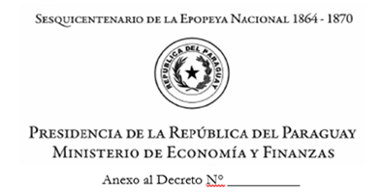
 |  |  |  |  |  |  |  |  |  |  |  | ANEXO B F-G07 PREPRAC
Entidad:
Clase de Programa:
Programa:
Proyecto/Actividad:

OG | FF | OF | DPT. | Descripción |  | Justificación del Gasto | Programado

OG: Objeto de Gasto
FF: Fuente de Financiamiento
OF: Organismo Financiador
DPT: Departamento geógráfico
Descripción: Descripción del objeto de gasto
Justificación del Gasto: Descripción del gasto programado
Programado: monto programado en guaraníes

PLANILLA DE JUSTIFICACIÓN DEL GASTO
N° de línea | Código de catálogo | Descripción del catálogo | Código del PAC | ID Licitación | Cod. Contrato | Descripción del PAC | Monto del PAC | Precio Unitario | Cantidad | Mes | Descripción | Monto en Guaraníes
 |  |  |  |  |  |  |  |  |  |  |  | 0
 |  |  |  |  |  |  |  |  |  |  |  | 0
 |  |  |  |  |  |  |  |  |  |  |  | 0
 |  |  |  |  |  |  |  |  |  |  |  | 0
 |  |  |  |  |  |  |  |  |  |  |  | 0
 |  |  |  |  |  |  |  |  |  |  |  | 0
 |  |  |  |  |  |  |  |  |  |  |  | 0
 |  |  |  |  |  |  |  |  | Total Entidad:
 |  |  |  |  |  |  |  |  | Total General:
N° de línea: órden de registro de la información
Código de Catálogo: Código de producto proveido por la DNCP en forma automática. Se puede buscar con la tecla F9
Descripción del Catálogo: Descripción del producto a ser adquirido la misma proporcina el sistema
Código del PAC: Código del Programa Anual de Contrataciones proveído por el SIPP automáticamente vinculado al objeto de gasto por estructura presupuestaria (esta información está en el sistema, lo que tiene que hacer la entidad es seleccionar el PAC que corresponder conforme a la intención de programación) se busca con la tecla F9
Descripción del PAC: Nombre de la Contratación
Monto o Saldo del PAC: Suma proveído por el sistema que corresponde a: Monto total del Contrato menos las obligaciones y la programación establecida para el 2023
Precio Unitario: Precio unitario del producto a ser adquirido o adquirido
Cantidad: Número de producto a ser adquirido o adquirido
Descripción: Descripción de la compra
Mes: cantidad de meses de adquisición del producto
Monto en Guaraníes: suma total del precio por la cantidad considerando el número de meses de adquisición

